budget
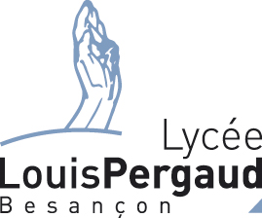
ÉTABLISSEMENT : LYCÉE PERGAUD BESANCON
91 boulevard Blum
25022 BESANCON Cedex
03 81 54 77 77

 |  |  | CA du :
 |  | PROJET DE BUDGET SORTIE OU VOYAGE
Destination : |  | ESPAGNE….
Dates du voyage ou de la sortie :
Nombre de jours :
Professeur responsable :
Classes concernées :
Nombre d'élèves :
Nombre d'accompagnateurs :
Nombre de participants : |  | 0
Coût par participant : |  | #DIV/0!
Montant participation des familles :

 | DÉPENSES |  | RECETTES
 | Nature | Montant | Nature | Montant
 | Transports |  | Subventions diverses
 |  |  | Etat
 |  |  | Collectivité territoriale (EVEIL)
 | Hébergements |  | Organismes internationaux
 |  |  | Autres

 |  |  | Dons
 |  |  | FSE | -
 | Entrées |  | autres

 | Divers |  | Participation de l'établissement (frais accompagnateurs) | #DIV/0!
 |  |  | Participation supplémentaire établissement

 | Assurance annulation
 |  |  | Participation des familles | -

 | TOTAL DÉPENSES | - | TOTAL DES RECETTES | #DIV/0!

 | Le conseil d'administration autorise le chef d'établissement :
 |  | - A signer contrats et conventions liés à ce voyage
 |  | - A accepter le principe et le versement des dons des organismes
 |  | cités ci-dessus pour le voyage concerné
 |  | - A percevoir la participation des familles
 |  | - A arrêter les modalités en cas de désistement des élèves ou
 |  | d'annulation du voyage

 | Document à joindre à l'acte administratif
 |  |  | Le chef d'établissement

